Sheet1
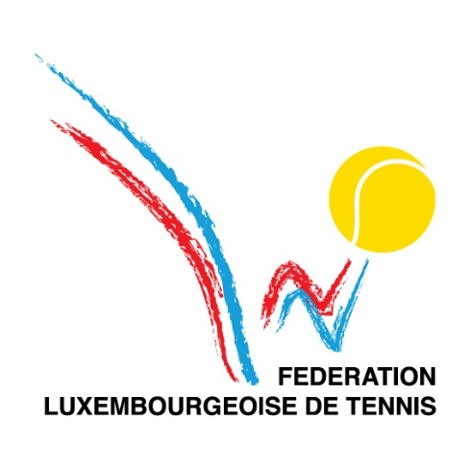
 |  |  |  |  |  |  | FEUILLE DE MATCH

 |  |  |  | Société Visitée |  |  |  |  |  | Société Visiteur
 |  |  |  | Arendt Medernach |  |  |  |  |  | LN-LESC

 | N° du match : |  |  |  |  | N° du tour : |  |  |  |  | Date : | mercredi 27 septembre 2023

 |  |  |  |  |  |  |  |  |  |  | Lieu : | Club Stade

 | CLUB VISITE |  |  |  |  |  | CLUB VISITEUR |  |  |  |  |  |  | Résultat |  |  |  |  | Points |  | Matchs |  | Sets |  | Jeux
Simples | Ordre | Identifiant | NOM ET PRENOM |  | Classement | La joueuse doit être placée en 1, les positions 2, 3 et 4 peuvent être choisies librement. | Ordre | Identifiant | NOM ET PRENOM |  |  | Classement | La joueuse doit être placée en 1, les positions 2, 3 et 4 peuvent être choisies librement. | Score |  |  |  |  | Visité | Visiteur | Visité | Visiteur | Visité | Visiteur | Visité | Visiteur
 |  |  |  |  |  |  |  |  |  |  |  |  |  | Set 1 |  | Set 2 |  | Set 3
 | 1 | AM9 | Thomas Hulet |  |  |  | 1 | LL6 | Marc Gelhausen |  |  |  |  | 0 | 4 | 1 | 4 |  | 0.0 | 1.0 | 0 | 1 | 0 | 2 | 1 | 8
 | 2 |  | Alexander Sokolov |  |  |  | 2 | LL5 | Zarko Kerac |  |  |  |  | 4 | 2 | 4 | 0 |  | 1.0 | 0.0 | 1 | 0 | 2 | 0 | 8 | 2
 | 3 |  | Gasparotto Bruno |  |  |  | 3 | LL3 | Sam De Borger |  |  |  |  | 4 | 0 | 4 | 1 |  | 1.0 | 0.0 | 1 | 0 | 2 | 0 | 8 | 1
 | 4 |  |  |  |  |  | 4 | LL7 | Carole Oestreicher |  |  |  |  | 0 | 4 | 0 | 4 |  | 0.0 | 1.0 | 0 | 1 | 0 | 2 | 0 | 8
 |  |  |  |  |  |  |  |  |  |  |  |  |  | Résultat des simples |  |  |  |  | 2.0 | 2.0 | 2 | 2 | 4 | 4 | 17 | 19

 |  |  |  |  |  |  |  |  |  |  |  |  |  | Résultat |  |  |  |  | Points |  | Matchs |  | Sets |  | Jeux
Doubles | Ordre | Identifiant | NOM ET PRENOM |  | Classement | Double mixte en position 1, double Messieurs en position 2. | Ordre | Identifiant | NOM ET PRENOM |  |  | Classement | Double mixte en position 1, double Messieurs en position 2. | Score |  |  |  |  | Visité | Visiteur | Visité | Visiteur | Visité | Visiteur | Visité | Visiteur

 | 1 | AM1 | Felipe Vargas |  |  |  | 1 | LL6 | Marc Gelhausen |  |  |  |  | 5 |  |  | 8 |  | 0.0 | 2.0 | 0 | 1 | 0 | 1 | 5 | 8
 |  |  | Alexander Sokolov |  |  |  |  | LL5 | Zarko Kerac
 | 2 |  |  |  |  |  | 2 |  |  |  |  |  |  | 0 |  |  | 8 |  | 0.0 | 2.0 | 0 | 1 | 0 | 1 | 0 | 8
 |  |  |  |  |  |  |  | LL7 | Carole Oestreicher
 |  |  |  |  |  |  |  |  |  |  |  |  |  | Résultat des doubles |  |  |  |  | 0.0 | 4.0 | 0 | 2 | 0 | 2 | 5 | 16
 |  | Responsable visité : |  |  |  |  |  | Responsable visiteur :
 |  | Identifiant | AM1 |  |  |  |  | Identifiant | LL5 |  |  |  |  | Résultat final |  |  |  |  | 2.0 | 6.0 | 2 | 4 | 4 | 6 | 22 | 35
 |  | Nom : | Felipe Vargas |  |  |  |  | Nom : | Zarko Kerac |  |  |  |  | Vainqueur : |  |  |  |  | LN-LESC

 | Remarque :

